6 人口予測（2040年）
 | 6 人口予測（2040年）

 | 時点 2023(R5)年推計（５年毎） |  |  |  |  | 平 均 値 |  | 110,293
 | 単位 人，人 |  |  |  |  | 標準偏差 |  | 177,091
 | 市町村名 | 指標 | 順位 | 2020年時点 | 市町村名 | 指標 | 順位 | 2020年時点

 | 千葉県 | 5,955,795 | － | 6,284,480 | 八街市 | 51,413 | 24 | 67,455
 | 千葉市 | 929,803 | 1 | 974,951 | 印西市 | 118,444 | 15 | 102,609
 | 銚子市 | 37,622 | 29 | 58,431 | 白井市 | 58,284 | 22 | 62,441
 | 市川市 | 495,319 | 3 | 496,676 | 富里市 | 44,243 | 27 | 49,735
 | 船橋市 | 659,063 | 2 | 642,907 | 南房総市 | 23,900 | 36 | 35,831
 | 館山市 | 35,327 | 30 | 45,153 | 匝瑳市 | 25,325 | 33 | 35,040
 | 木更津市 | 136,987 | 13 | 136,166 | 香取市 | 50,598 | 25 | 72,356
 | 松戸市 | 488,305 | 4 | 498,232 | 山武市 | 34,396 | 31 | 48,444
 | 野田市 | 139,091 | 12 | 152,638 | いすみ市 | 24,692 | 35 | 35,544
 | 茂原市 | 72,300 | 19 | 86,782 | 大網白里市 | 41,638 | 28 | 48,129
 | 成田市 | 132,266 | 14 | 132,906 | 酒々井町 | 17,015 | 37 | 20,745
 | 佐倉市 | 147,329 | 11 | 168,743 | 栄町 | 14,084 | 39 | 20,127
 | 東金市 | 49,291 | 26 | 58,219 | 神崎町 | 4,448 | 52 | 5,816
 | 旭市 | 52,010 | 23 | 63,745 | 多古町 | 9,833 | 43 | 13,735
 | 習志野市 | 178,588 | 9 | 176,197 | 東庄町 | 8,857 | 45 | 13,228
 | 柏市 | 440,804 | 5 | 426,468 | 九十九里町 | 9,493 | 44 | 14,639
 | 勝浦市 | 11,181 | 41 | 16,927 | 芝山町 | 5,090 | 49 | 7,033
 | 市原市 | 229,289 | 7 | 269,524 | 横芝光町 | 16,184 | 38 | 22,075
 | 流山市 | 236,575 | 6 | 199,849 | 一宮町 | 11,527 | 40 | 11,897
 | 八千代市 | 199,278 | 8 | 199,498 | 睦沢町 | 4,965 | 50 | 6,760
 | 我孫子市 | 117,816 | 16 | 130,510 | 長生村 | 11,120 | 42 | 13,803
 | 鴨川市 | 25,092 | 34 | 32,116 | 白子町 | 7,223 | 46 | 10,305
 | 鎌ケ谷市 | 105,704 | 17 | 109,932 | 長柄町 | 4,480 | 51 | 6,721
 | 君津市 | 64,055 | 21 | 82,206 | 長南町 | 4,437 | 53 | 7,198
 | 富津市 | 29,823 | 32 | 42,465 | 大多喜町 | 5,792 | 47 | 8,885
 | 浦安市 | 168,969 | 10 | 171,362 | 御宿町 | 5,165 | 48 | 6,874
 | 四街道市 | 92,406 | 18 | 93,576 | 鋸南町 | 4,163 | 54 | 6,993
 | 袖ケ浦市 | 64,693 | 20 | 63,883

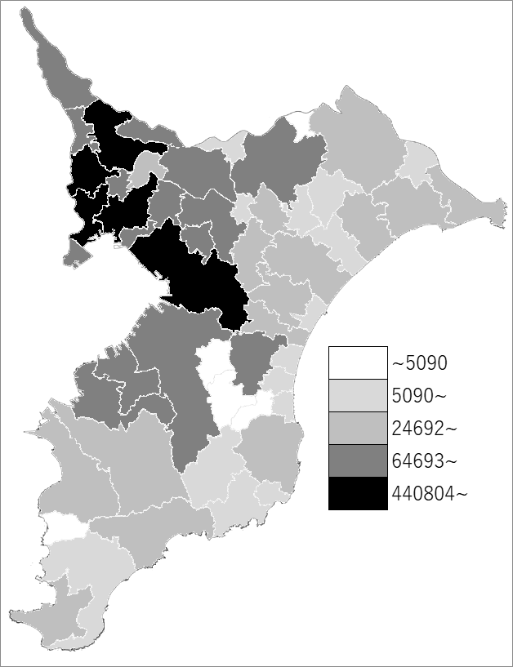
 | 千葉県の推移
2020年 | 6284480
2025年 | 6258104
2030年 | 6178890
2035年 | 6076243
2040年 | 5955795

《備 考》 ・資料出所 国立社会保障･人口問題研究所「日本の地域別将来推計人口(令和5(2023)年推計)」 ・算出方法 コーホート要因法による推計（ある年の男女・年齢別人口を基準として、ここに人口 動態率などの仮定値を当てはめて将来人口を計算する方法）

